Contatta CC
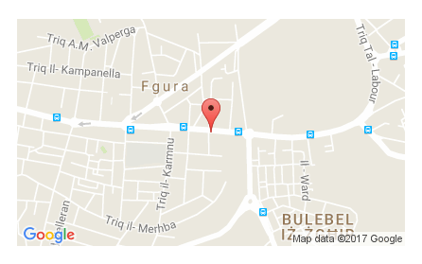
Come contattarci

Telefono: 00356 25 688 688
Email: info@cc.com.mt
Sito web: www.cc.com.mt

Sede in B'Kara
Indirizzo: Ewropa Business Centre, Triq Dun Karm, B'Kara - Malta
Orari di apertura: lun - ven | 08:30 - 18:30
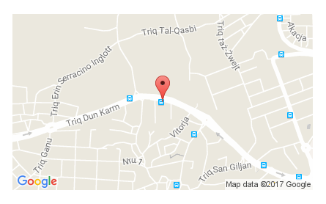

Fliale di Valletta
Indirizzo: 5th Floor, Valletta Buildings, South Street, Valletta.
Orari di apertura: lun - ven | 08:30 - 18:30 + sab 09:00 - 13:00 (Chiusi il sabato in luglio e agosto)
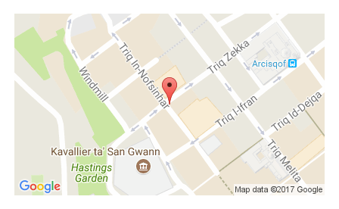

Filiale di Qormi
Indirizzo: Warner Complex, Victory Street, Qormi, Malta.
Orari di apertura: lun - ven | 08:30 - 18:30 + sab 09:00 - 13:00 (Chiusi il sabato in luglio e agosto)
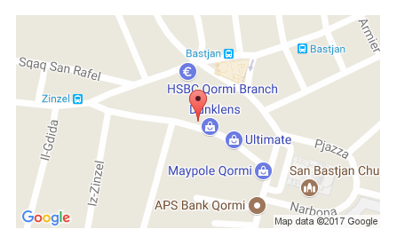

Fliale di Sliema
Indirizzo: 116A, Tower Road, Sliema - Malta
Orari di apertura: lun - ven | 08:30 - 18:30 + sab 09:00 - 13:00 (Chiusi il sabato in luglio e agosto)
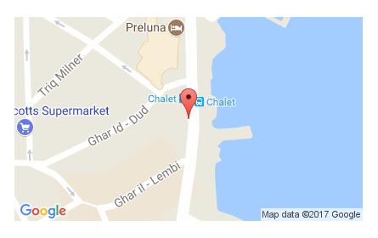

Fliale di Fgura
Indirizzo: 252, Hompesch Road, Fgura - Malta
Orari di apertura: lun - ven | 08:30 - 18:30 + sab 09:00 - 13:00 (Chiusi il sabato in luglio e agosto)

